Feuil1
date | Vente Jos | Vente Johm | Total Vente
2022-04-23 | 50 | 29 | 79
2022-05-07 | 10 | 8 | 97
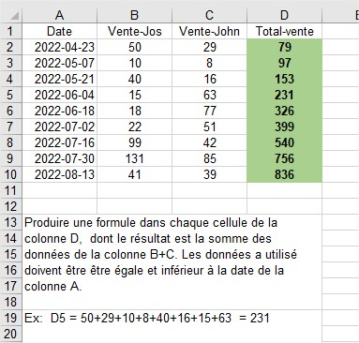
2022-05-21 | 40 | 16 | 153
2022-06-04 | 15 | 63 | 231
2022-06-18 | 18 | 77 | 326
2022-07-02 | 22 | 51 | 399
2022-07-16 | 99 | 42 | 540
2022-07-30 | 131 | 85 | 756
2022-08-13 | 41 | 39 | 836

